表格1
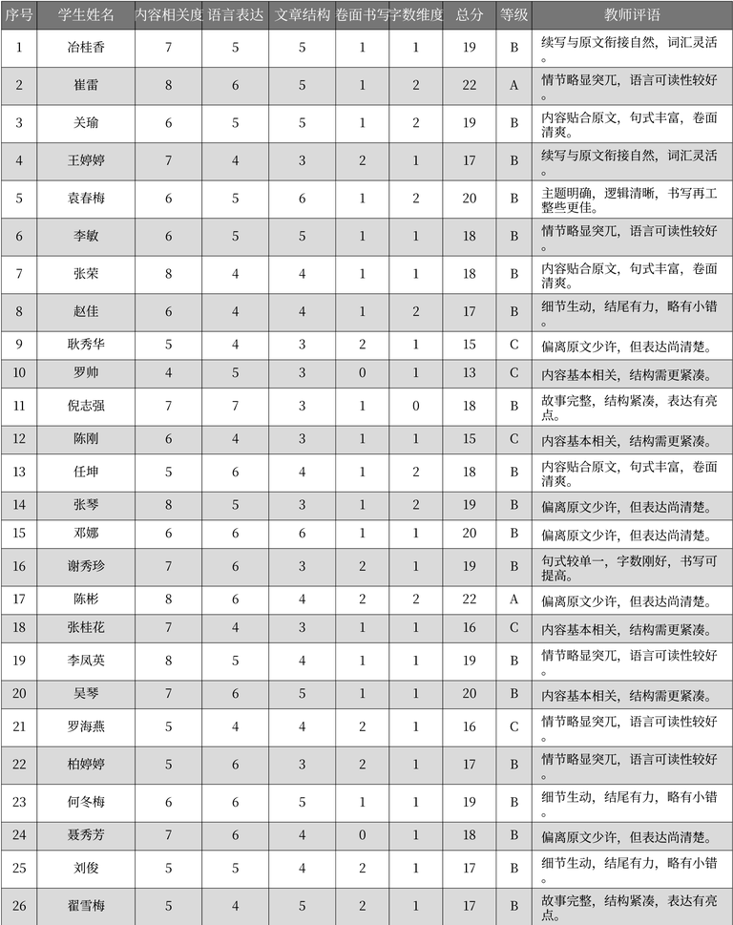
序号 | 学生姓名 | 内容相关度 | 语言表达 | 文章结构 | 卷面书写 | 字数维度 | 总分 | 等级 | 教师评语
1 | 冶桂香 | 7 | 5 | 5 | 1 | 1 | 19 | B | 续写与原文衔接自然，词汇灵活。
2 | 崔雷 | 8 | 6 | 5 | 1 | 2 | 22 | A | 情节略显突兀，语言可读性较好。
3 | 关瑜 | 6 | 5 | 5 | 1 | 2 | 19 | B | 内容贴合原文，句式丰富，卷面清爽。
4 | 王婷婷 | 7 | 4 | 3 | 2 | 1 | 17 | B | 续写与原文衔接自然，词汇灵活。
5 | 袁春梅 | 6 | 5 | 6 | 1 | 2 | 20 | B | 主题明确，逻辑清晰，书写再工整些更佳。
6 | 李敏 | 6 | 5 | 5 | 1 | 1 | 18 | B | 情节略显突兀，语言可读性较好。
7 | 张荣 | 8 | 4 | 4 | 1 | 1 | 18 | B | 内容贴合原文，句式丰富，卷面清爽。
8 | 赵佳 | 6 | 4 | 4 | 1 | 2 | 17 | B | 细节生动，结尾有力，略有小错。
9 | 耿秀华 | 5 | 4 | 3 | 2 | 1 | 15 | C | 偏离原文少许，但表达尚清楚。
10 | 罗帅 | 4 | 5 | 3 | 0 | 1 | 13 | C | 内容基本相关，结构需更紧凑。
11 | 倪志强 | 7 | 7 | 3 | 1 | 0 | 18 | B | 故事完整，结构紧凑，表达有亮点。
12 | 陈刚 | 6 | 4 | 3 | 1 | 1 | 15 | C | 内容基本相关，结构需更紧凑。
13 | 任坤 | 5 | 6 | 4 | 1 | 2 | 18 | B | 内容贴合原文，句式丰富，卷面清爽。
14 | 张琴 | 8 | 5 | 3 | 1 | 2 | 19 | B | 偏离原文少许，但表达尚清楚。
15 | 邓娜 | 6 | 6 | 6 | 1 | 1 | 20 | B | 偏离原文少许，但表达尚清楚。
16 | 谢秀珍 | 7 | 6 | 3 | 2 | 1 | 19 | B | 句式较单一，字数刚好，书写可提高。
17 | 陈彬 | 8 | 6 | 4 | 2 | 2 | 22 | A | 偏离原文少许，但表达尚清楚。
18 | 张桂花 | 7 | 4 | 3 | 1 | 1 | 16 | C | 内容基本相关，结构需更紧凑。
19 | 李凤英 | 8 | 5 | 4 | 1 | 1 | 19 | B | 情节略显突兀，语言可读性较好。
20 | 吴琴 | 7 | 6 | 5 | 1 | 1 | 20 | B | 内容基本相关，结构需更紧凑。
21 | 罗海燕 | 5 | 4 | 4 | 2 | 1 | 16 | C | 情节略显突兀，语言可读性较好。
22 | 柏婷婷 | 5 | 6 | 3 | 2 | 1 | 17 | B | 情节略显突兀，语言可读性较好。
23 | 何冬梅 | 6 | 6 | 5 | 1 | 1 | 19 | B | 细节生动，结尾有力，略有小错。
24 | 聂秀芳 | 7 | 6 | 4 | 0 | 1 | 18 | B | 偏离原文少许，但表达尚清楚。
25 | 刘俊 | 5 | 5 | 4 | 2 | 1 | 17 | B | 细节生动，结尾有力，略有小错。
26 | 翟雪梅 | 5 | 4 | 5 | 2 | 1 | 17 | B | 故事完整，结构紧凑，表达有亮点。

